상품제안서
큐브형 점착메모지 측면칼라 (HS-70-23) | 상품코드: S22354

 |  |  |  |  |  |  | 02-713-8555 | www.synergygift.co.kr
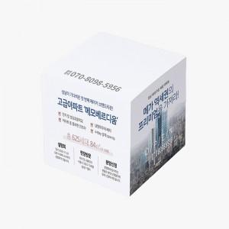 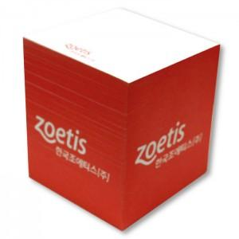

【상세/제작정보】

【인쇄/포장옵션】 | 측면컬러 내지먹1도 / OPP선물포장

【공급단가】 | 수량 | 100~ | 300~ | 500~ | 1,000~ | 3,000~
*VAT별도 | 700매 | 5,460원 | 4,670원 | 4,090원 | 3,870원 | 3,750원

【상품 URL】 | https://www.synergygift.co.kr:443/src/goods_detail.php?gdno=22354

